Sheet1
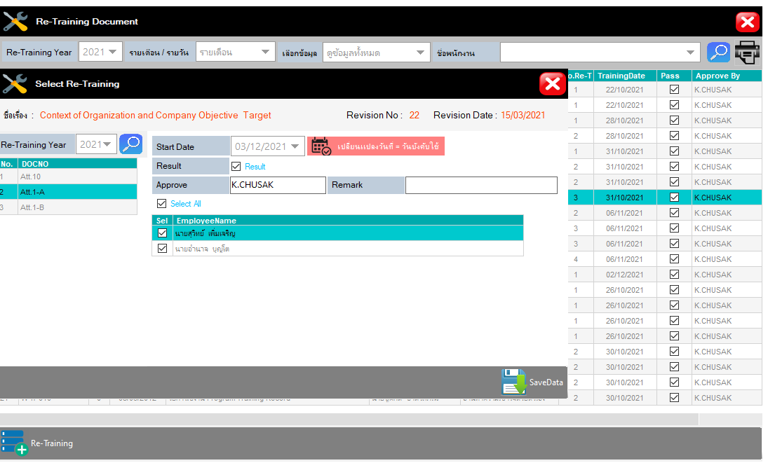
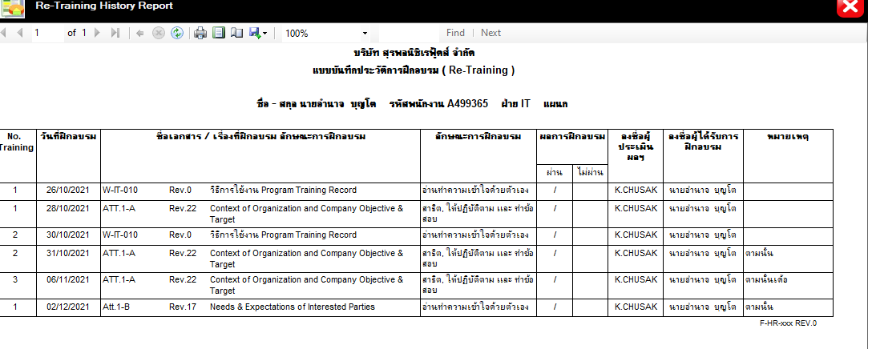
ปัญหาที่พบจากการใช้โปรแกรม Training & สิ่งที่ต้องการเพิ่มเติม

Training assign
1. ช่อง Status ขึ้นเป็นคำว่า "Status" สำหรับ Course set, Course type >>> พี่นายแก้ไขแล้ว
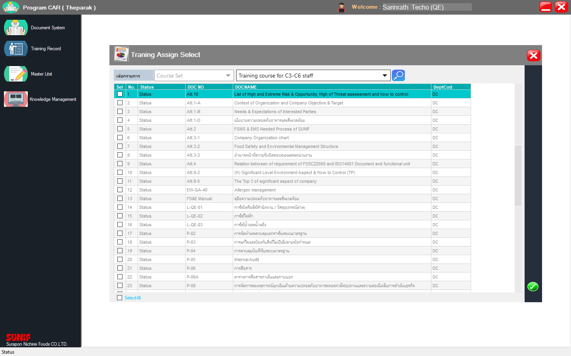

จัดการแล้ว

2. ยังคงกดคอร์สเดิมที่เคยนำเข้าได้ แต่ว่าพอ add เพิ่มไป คอร์สนั้นจะต้องลงข้อมูลของการอบรมใหม่ทั้งหมด (รายละเอียดของผู้อบรม วิธีการอบรม ฯลฯ) >>> พี่นายแก้ไขแล้ว

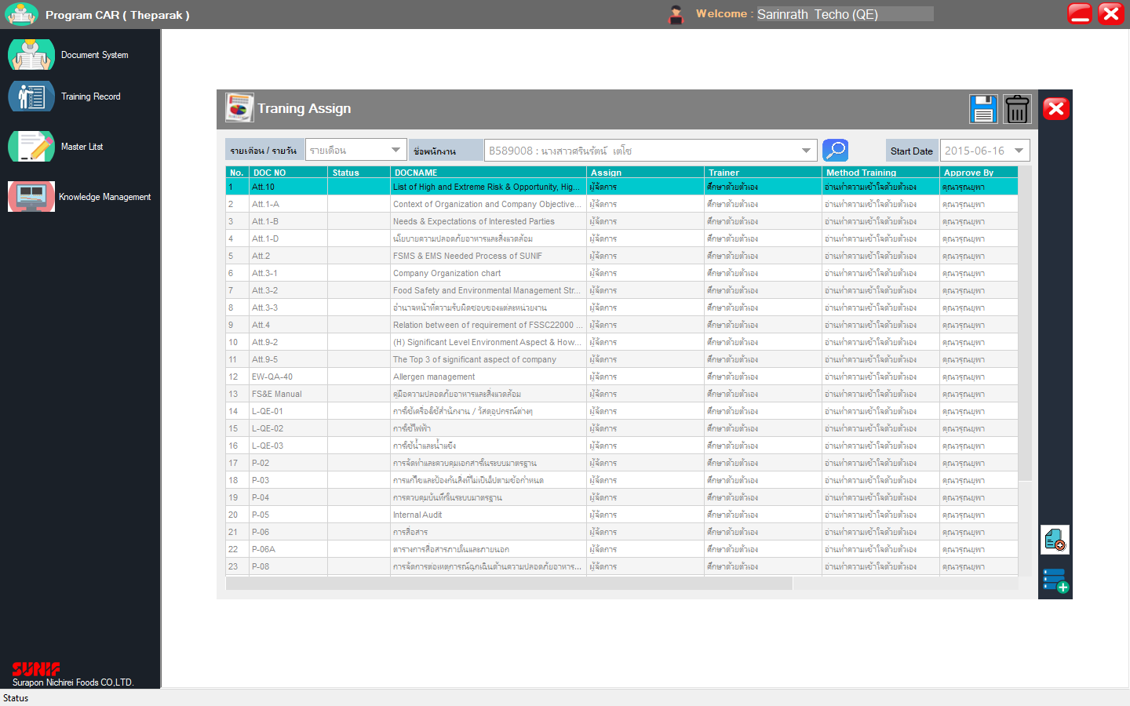
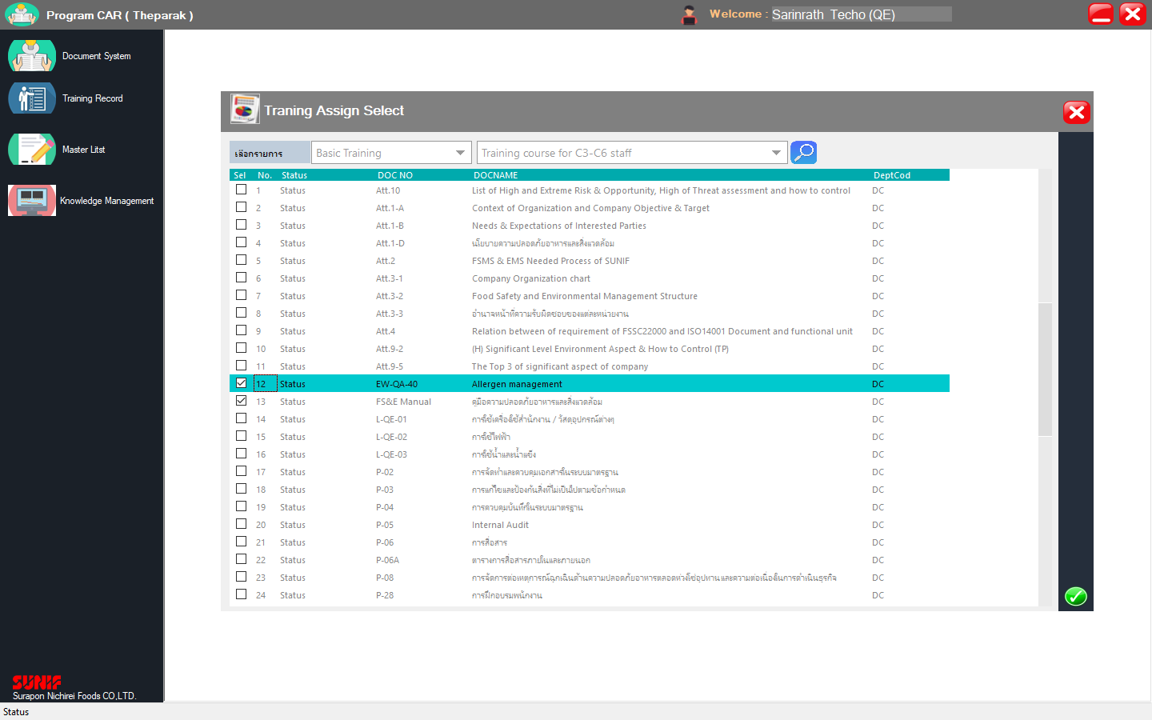
ลองกด EW-QA-40, FS&E Manual เพิ่มอีกครั้ง

รายละเอียดของผู้อบรม วิธีการอบรม ฯลฯ หายไปเลย

จัดการแล้ว

3. Course type "Procedure" ยังพบคอร์สที่ยกเลิกไปแล้ว, "ทุกประเภท" พบคอร์สที่เป็นเฉพาะฝ่ายปรากฎด้วย

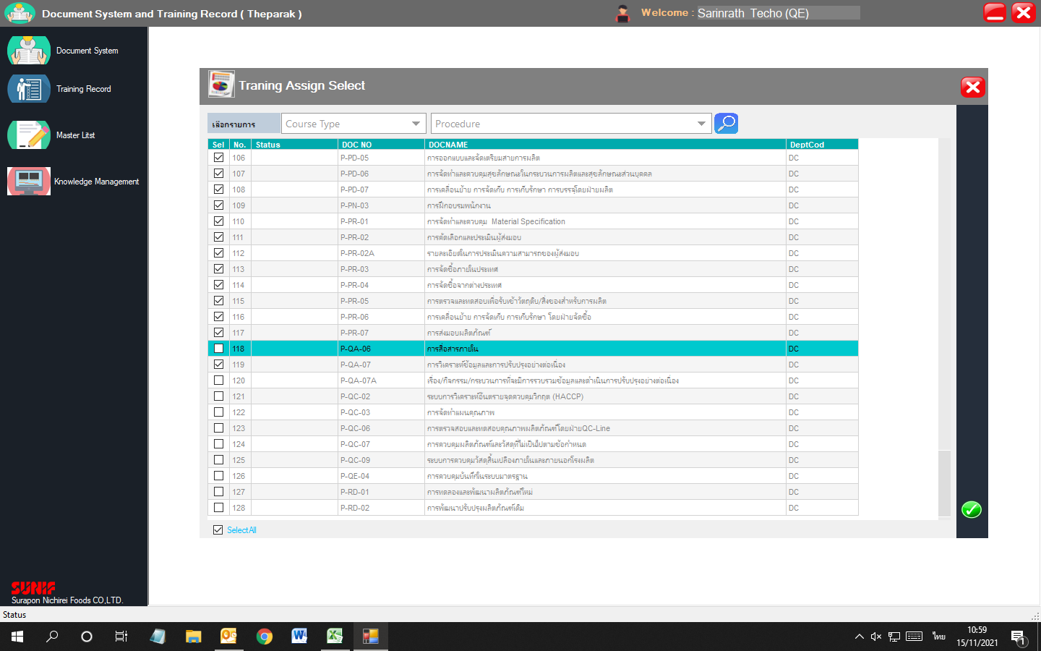
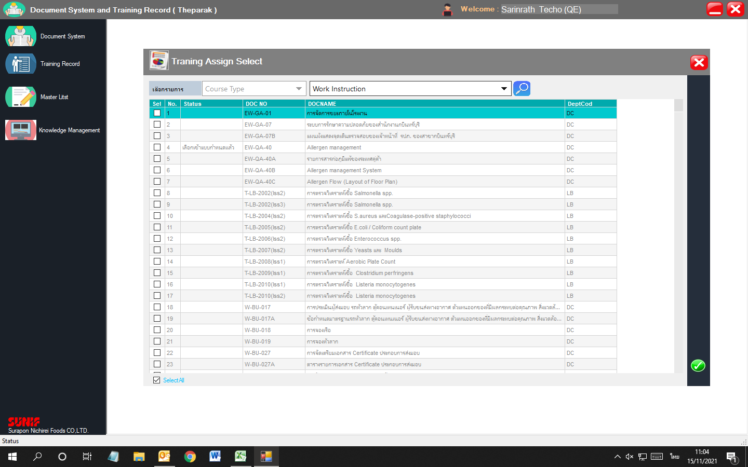

สาเหตุจากใน Course Master ที่ Copy มาจากระบบ SA ไม่ถูกต้องครับ เดี๋ยวจะ Update ให้ถูกต้องครับ

รอ Update Item Master โดยการแยกฝ่ายจากเดิม DC ฝ่ายที่รับผิดชอบ

4. สัญลักษณ์ของ Add course กับ Copy assign to มันคล่ายกันเกินไป อาจทำให้เข้าใจผิดได้ (สามารถเพิ่มคำอธิบายได้หรือไม่)

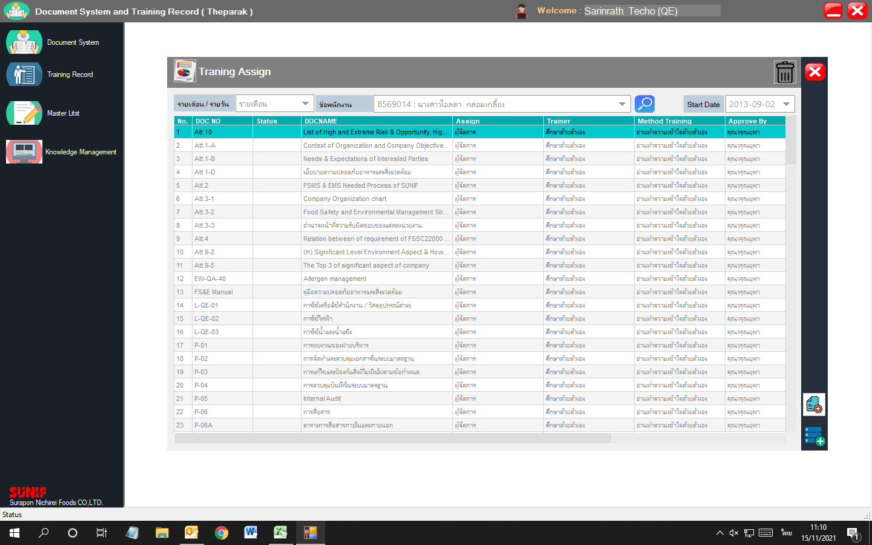
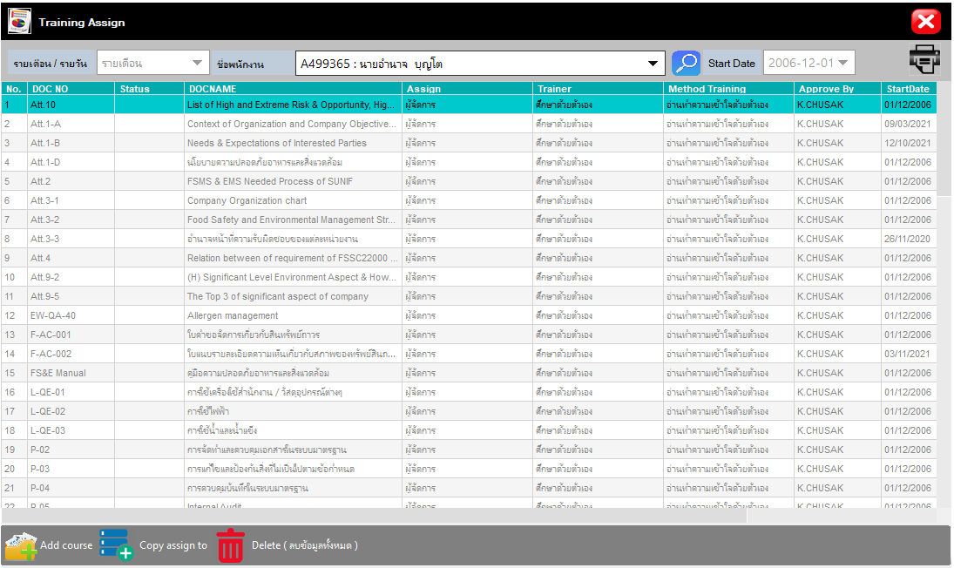

จัดการแล้ว

Training History
1. หัวข้อไม่ถูกต้อง --- หัวข้อหน้าต่างและวันที่ฝึกอบรม
2. ปุ่มกด Delete/Report กดแล้วไม่มีอะไรเกิดขึ้น
หมายเหตุ: สอบถามว่าปุ่ม Delete มีวัตถุประสงค์ไว้ทำอะไรคะ เนื่องจากว่าในประวัติการฝึกอบรมคอร์สที่ต้องฝึกมันต้องขึ้นตามที่เรา Assign ไว้อยู่แล้ว
หากเป็นตามที่พี่นายเคยบอกจาก BU สำหรับน้องคิดว่าคอร์สที่เคย assign ไปผิดแล้วได้บันทึกประวัติอบรมบ้างแล้ว มันไม่มีผลต่อภาพรวมของประวัตินะคะ
เนื่องจากว่าปัจจุบันคอร์สนั้น ได้ลบออกจากการ assign เรียบร้อยแล้ว

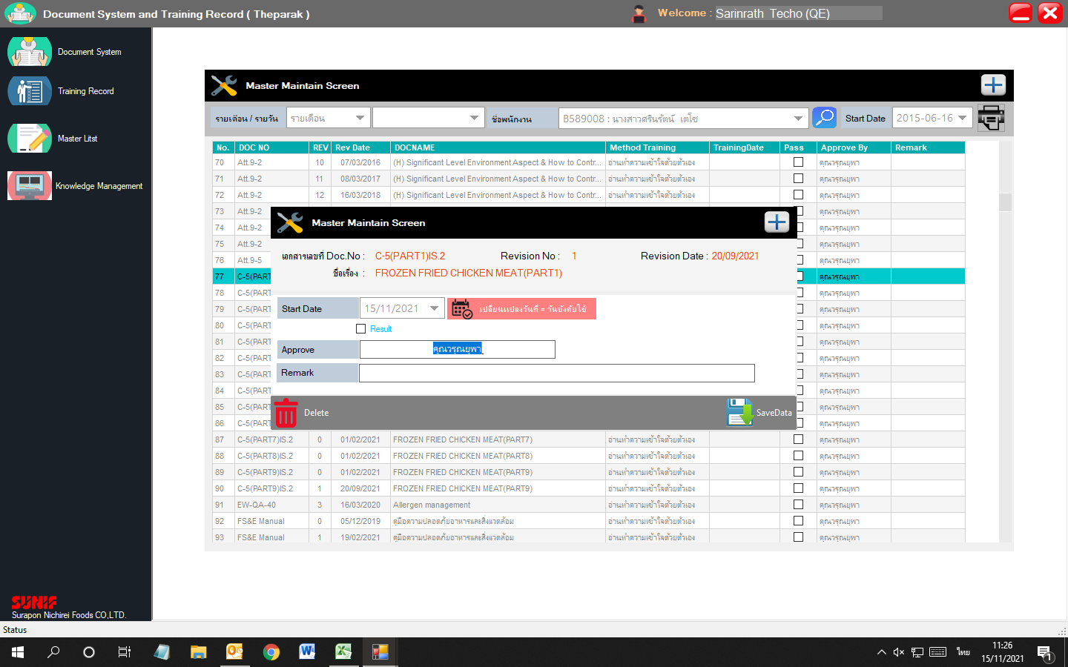

Training History

Training Information
จัดการแล้ว

Training Date

Course set >>> เข้าทำอะไรไม่ได้เลย
มีความคิดเพิ่มเติมว่าจะทำได้หรือไม่
1. เพิ่มเติมช่องให้เลือกระดับพนักงาน สำหรับ Course set ที่เป็นแยกตาม C เพื่อที่ผู้ทำการแก้ไข Course set - Basic training
กด Assign ให้กับพนักงานตามระดับ C นั้นๆได้เลย (กดเพิ่มเฉพาะตัวที่เพิ่มใหม่)

Check Training Not Update >>> OK

Training Course Report
1. หัวข้อไม่ถูกต้อง --- หัวข้อหน้าต่าง
Training Course Report
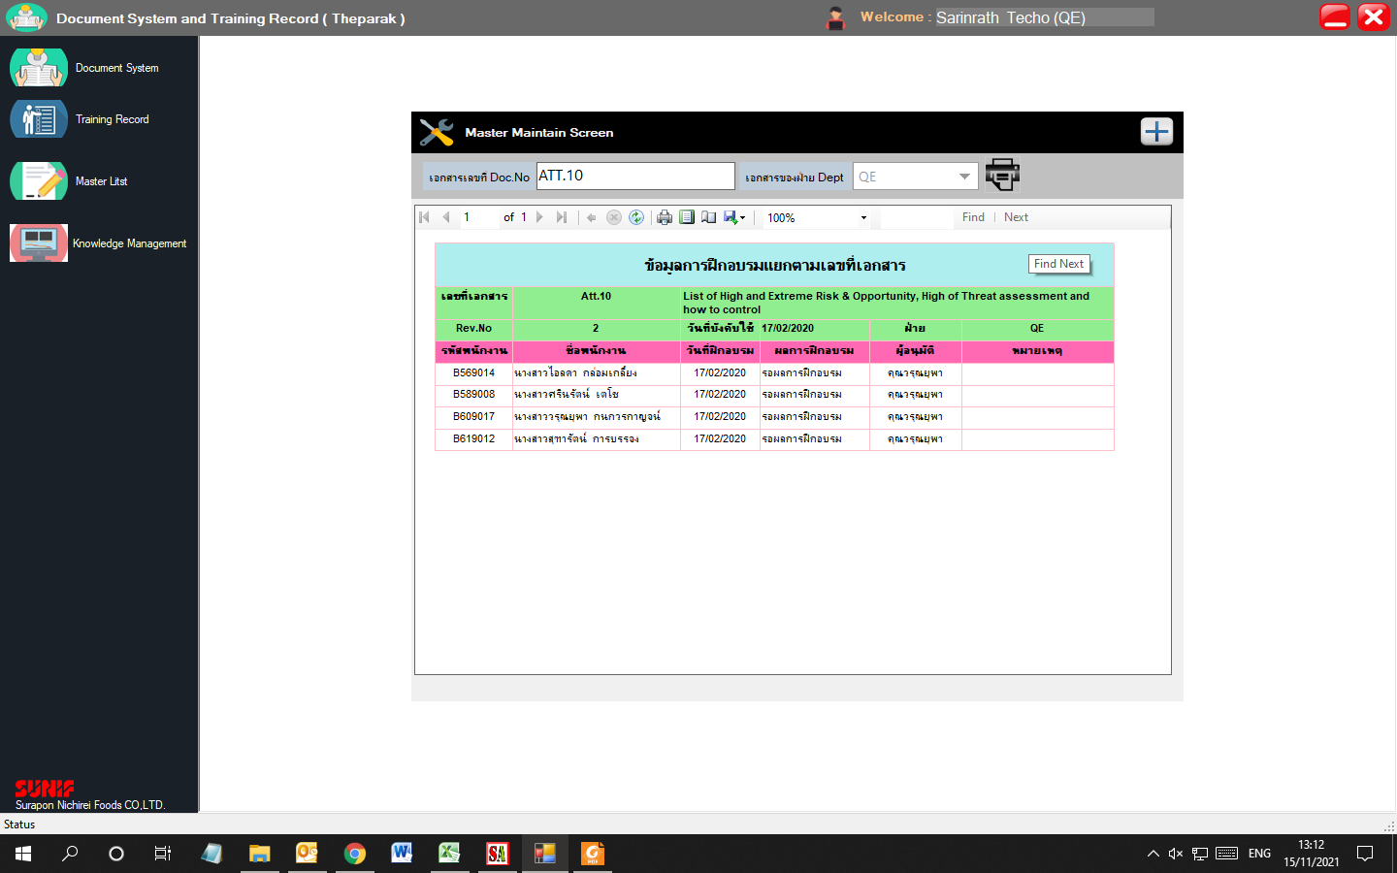
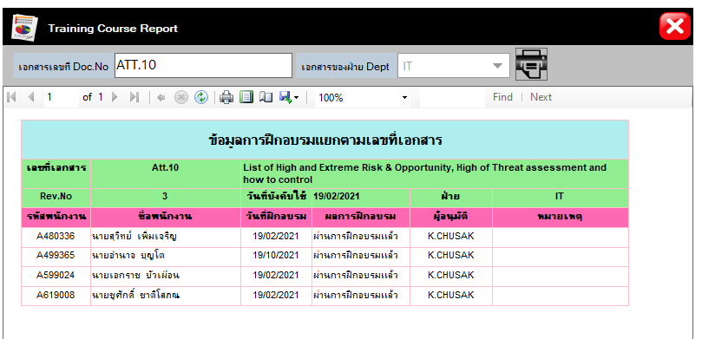

จัดการแล้ว

Re-training
จากการสอบถามความต้องการของฝ่าย LB ทราบว่า
1. อยากให้เพิ่มกำหนดการ Assign ประจำปี ว่าในแต่ละปีมีกำหนดการ Re-training อะไรบ้างสำหรับพนักงานแต่ละคน (ตาม OJT) และสามารถเรียกดูได้
>>> อาจใช้รูปแบบเดียวกับ Training assign แต่เพิ่มให้เลือกปีที่ Assign ด้วย โดย Log ปีที่เพิ่มเป็นปีปัจจุบัน และสามารถเลือกปีเก่าเพื่อดูข้อมูลที่ Assign ในปีนั้นๆได้
2. ดึงประวัติการ Re-training ของพนักงานแต่ละคนได้ (เหมือนดึงข้อมูล Training History ตามแบบฟอร์มของ HR แต่อันนี้นอาจต้องขอขึ้นทะเบียนฟอร์มใหม่)
>>> เลือกดูประวัติ Re-training ของแต่ละคน โดยให้เรียงข้อมูลตามวันที่ Re-training
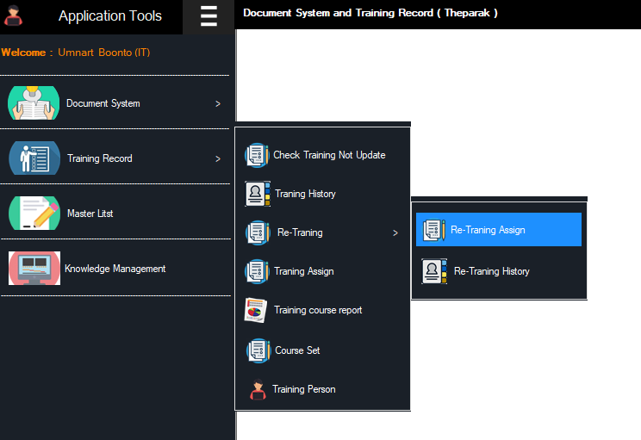
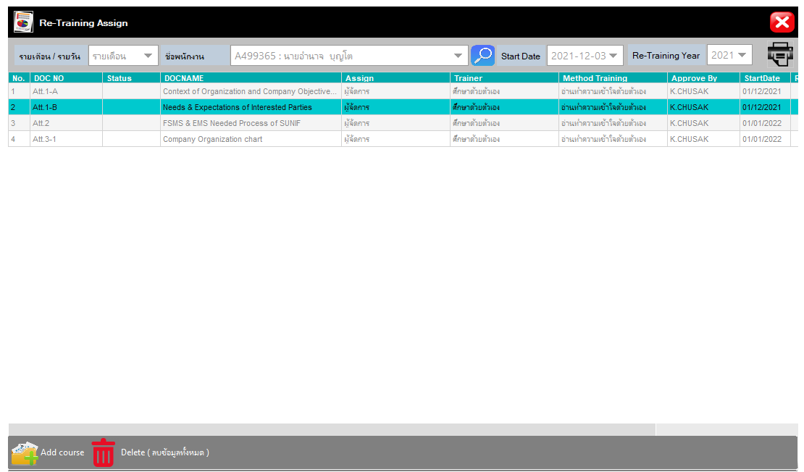

จัดการแล้ว

